DB復元
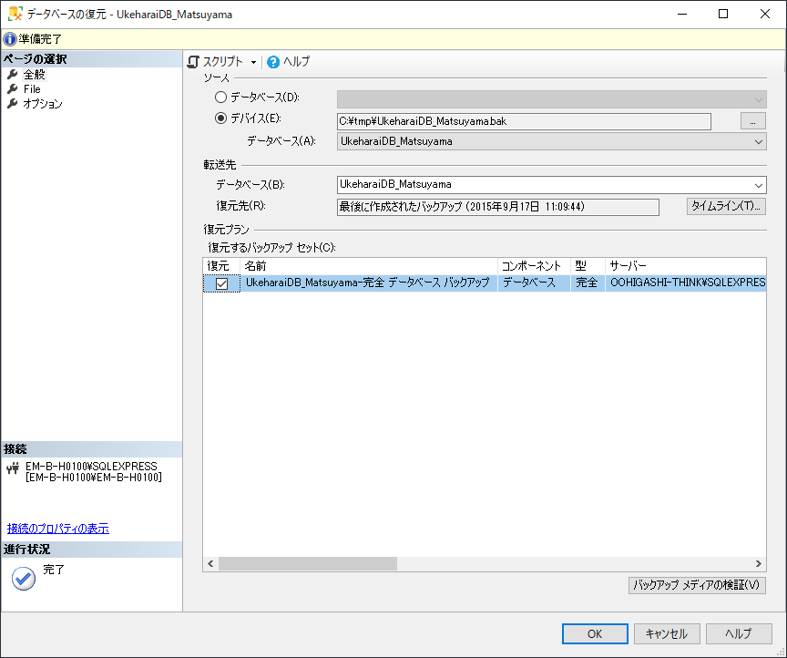
0. 事前準備
SSMSは、日本語用でインストールしないと、日本語に変更できないっぽい
日本語で入れなおすときは、インストールしたインストーラーからアンインストールして
日本語版のインストーラーからインストールしなおす。

1. [データベースの復元]を選択
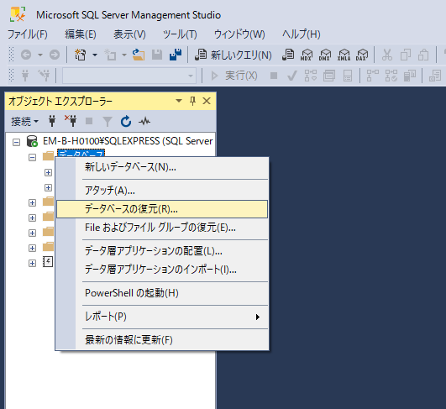

2. [デバイス]の[…]を選択し、 [追加(A)]をクリック
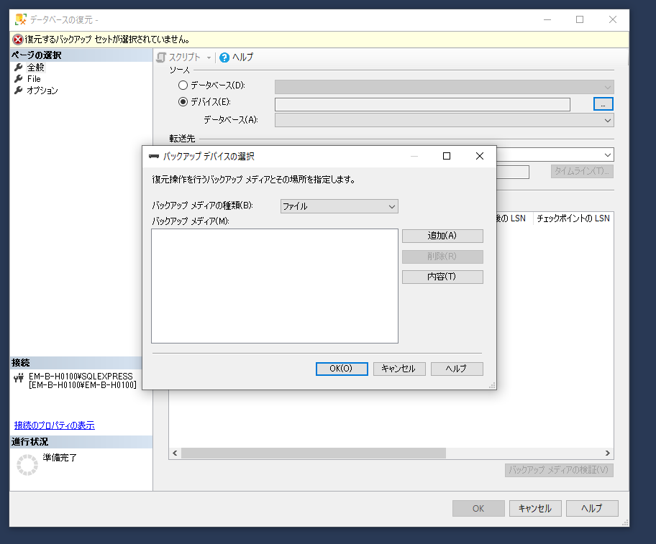

3. バックアップファイルを選択する。※事前に分かりやすい場所に移しておくと良い。
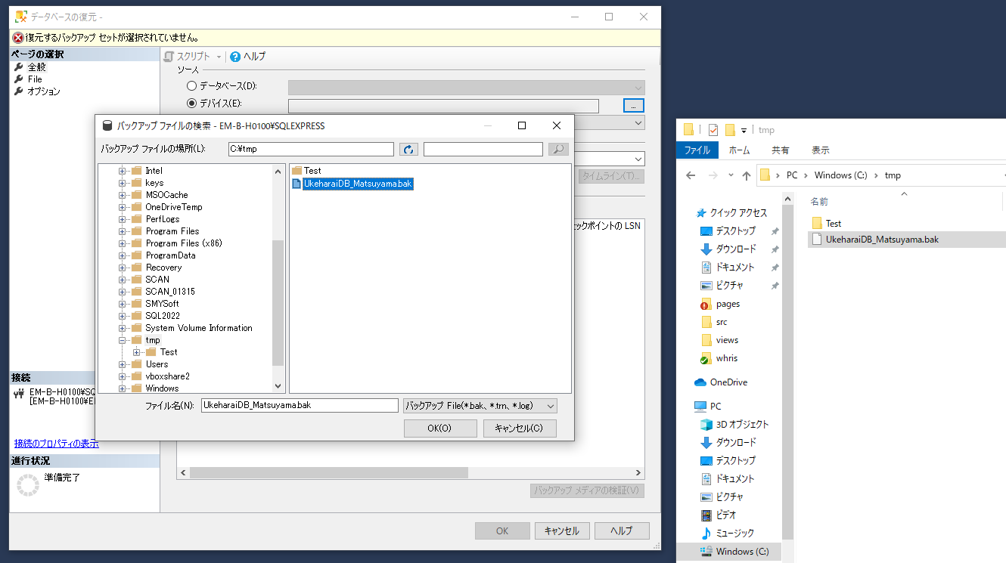

4. 追加したファイルを選択し、[OK(O)]をクリック
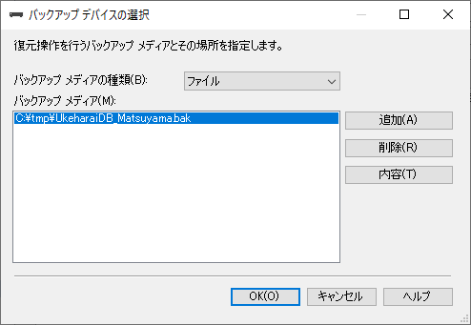

4. チェックが入った状態で、[OK]をクリック

ユーザ追加
1. セキュリティの新規作成の[ログイン]を選択
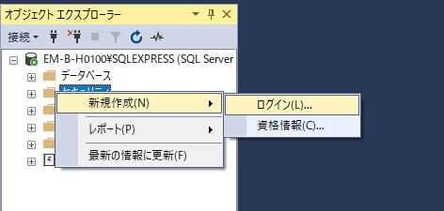

2. SQL Server 認証でユーザを作る
※ 設定は任意で既定のデータベースは「UkeharaiDB」にしとくと良いと思う。
※ パスワードはあくまで開発様なので、変更しないで済むように設定した。
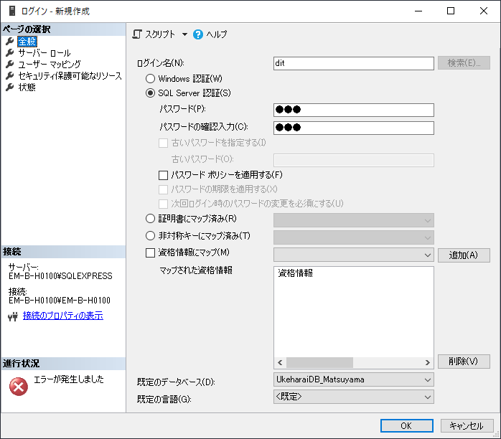
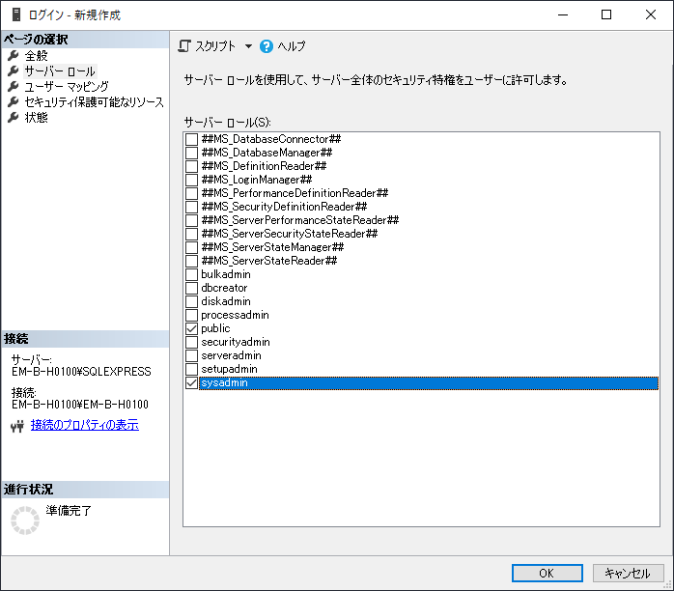

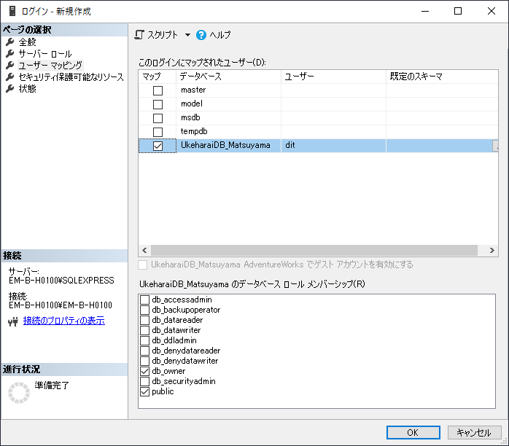

3. ユーザがセキュリティ配下と追加したＤＢに作られる。
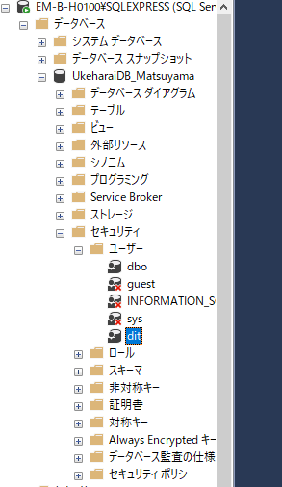

4. ログイン確認
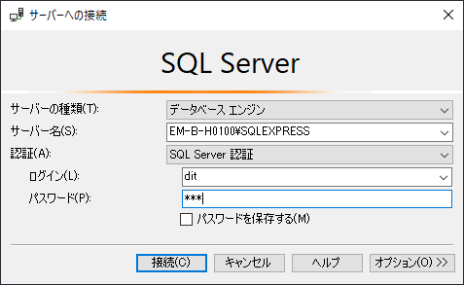

■番外編

エラー発生

SQL Server 認証モードをOKにする。

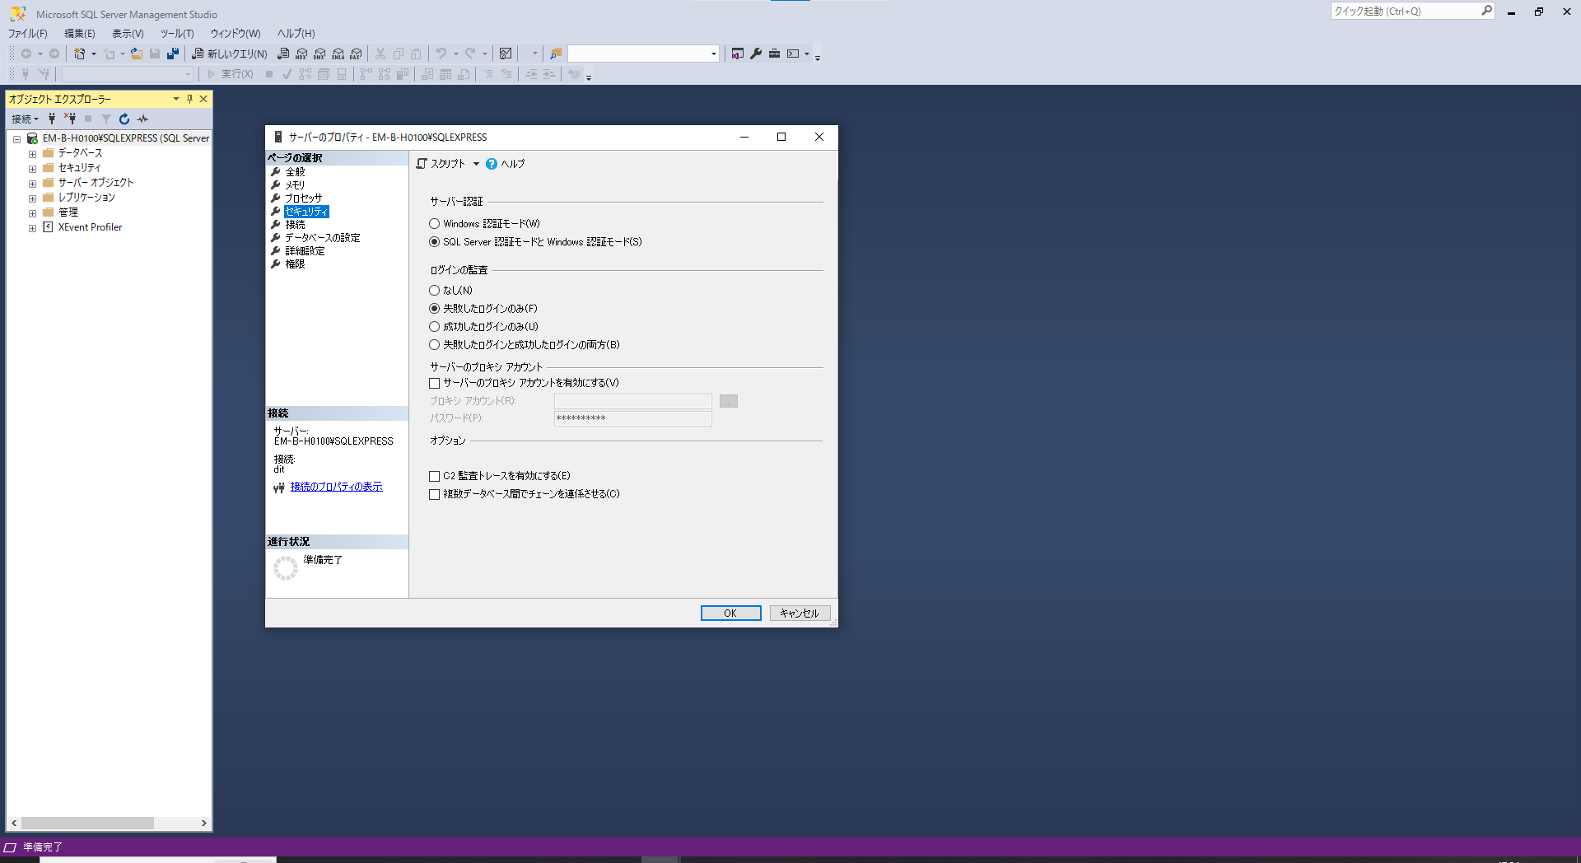

欠品対応時のテーブル等が反映されていない。

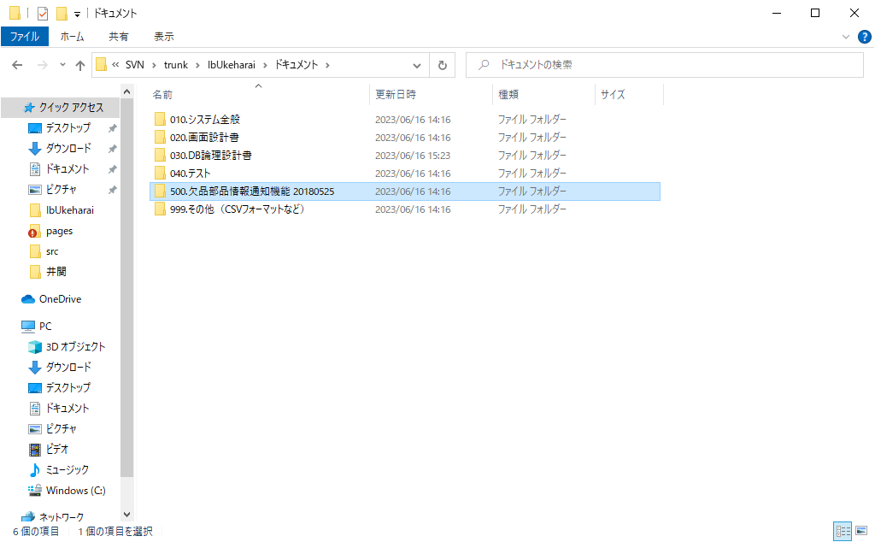

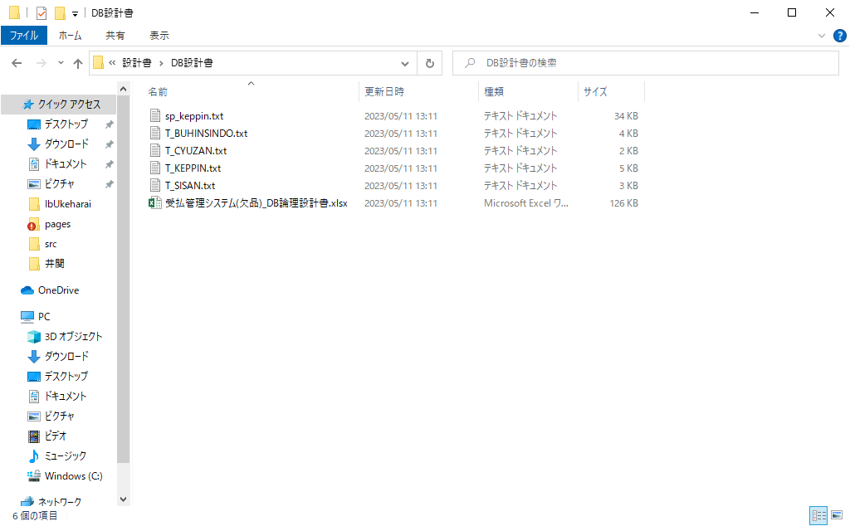

欠品対応時に部品マスタに項目「手番」が追加されているっぽい
[UkeharaiDB_Matsuyama].[Ukeharai].[M_BUHIN]

